Sheet1
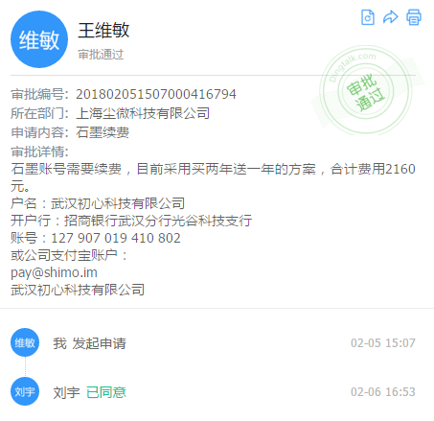
发布日期 | 项目名称 | 项目地址 | 完成情况
2018.3.12 | 【小白健康】聊天功能的新用户引导互动设计 | https://mart.coding.net/p/13874 | 招募中
2018.3.12 | 【小白健康】新注册流程及首页功能设计 | https://mart.coding.net/p/13862 | P1
2018.3.7 | 【小白健康】产品框架规划 | https://mart.coding.net/p/13605 | 已完成
2018.3.2 | 【小白健康】产品项目经理 | https://mart.coding.net/p/13491 | 已完成
2018.2.28 | 【小白健康】社区优化重构方案 | https://mart.coding.net/p/13402 | 招募中
2018.1.28 | 【小白健康】找一个长期接包python后端 | https://mart.coding.net/p/12682 | 招募中

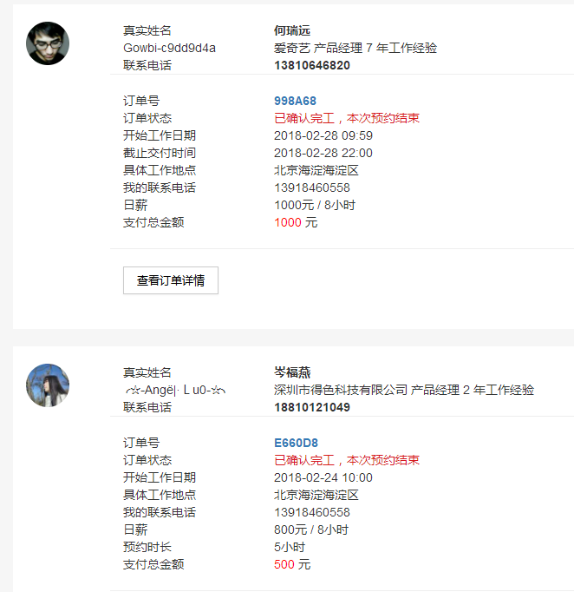
实现网注册以及发包情况

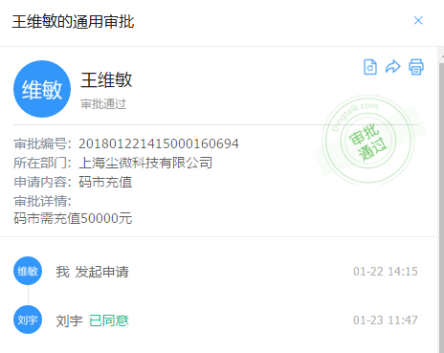
码市及猪八戒平台充值
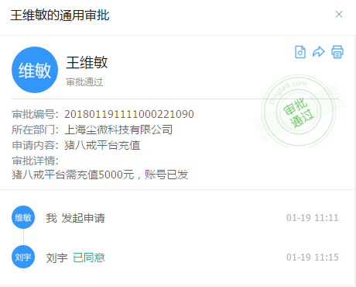

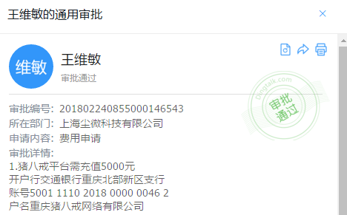

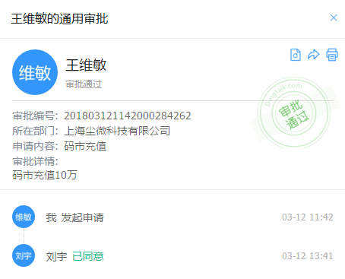

石墨续费沟通事宜

